Table 1
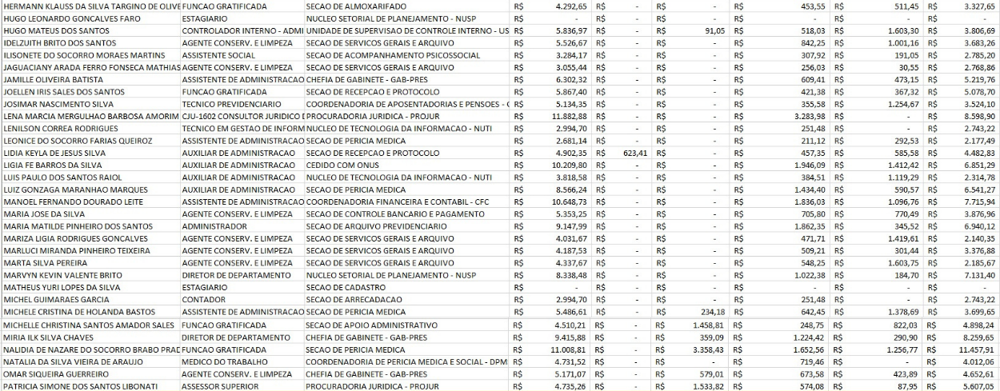
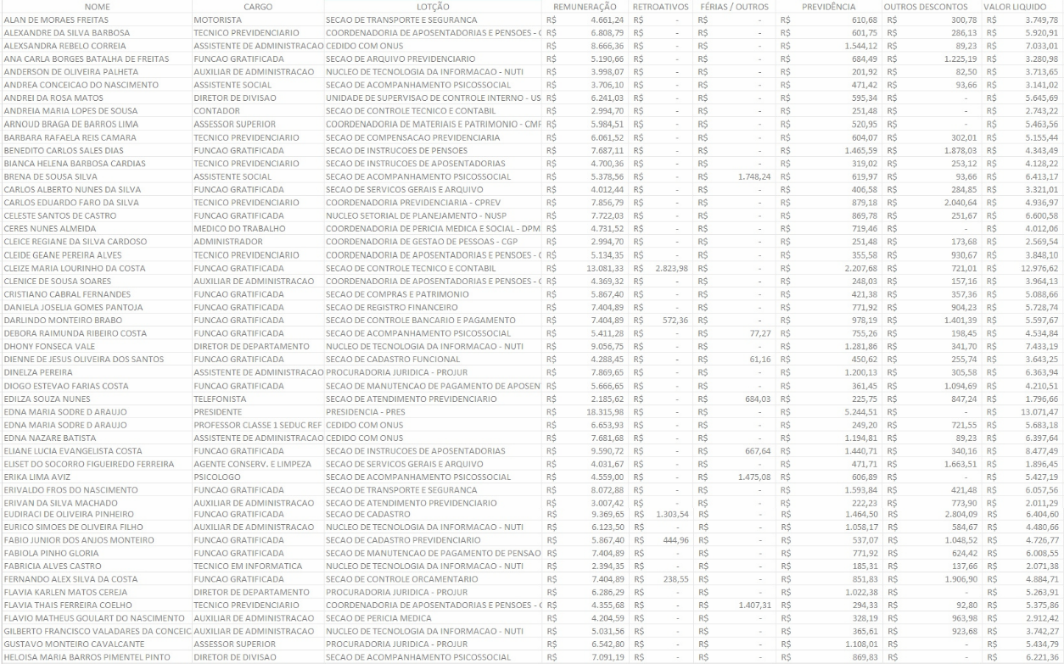
Lista Nominal de Servidores Cargos e Remunerações - Outubro /2024
01 02 03 04 05 06 07 08 09 10 11 12 13 14 15 16 17 18 19 20 21 22 23 24 25 26 27 28 29 30 31 32 33 34 35 36 37 38 39 40 41 42 43 44 45 46 47 48 49 50
51 52
53
54
55
56
57
58
59
60
61
62
63
64
65
66
67
68
69 70
71
72
73
74
75
76
77
78
79
80
81
82
83
84
85
86
87
88
89
90
91
92
93
94
95
96
97
98
99
100
101
19022 19033
19044
19055

